CAMPUS
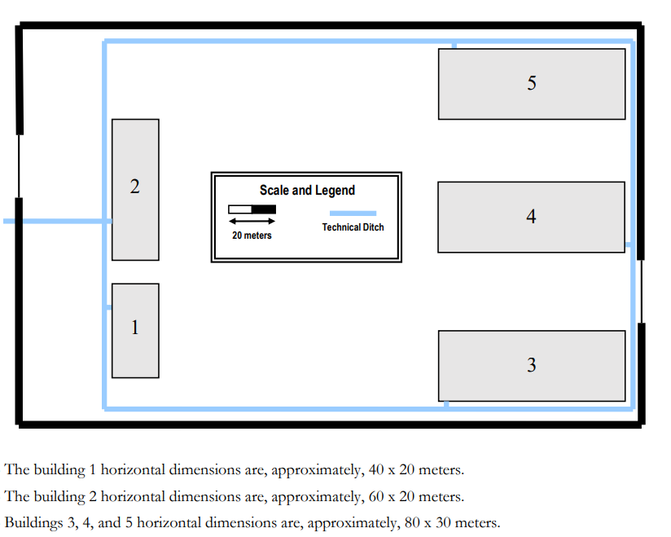

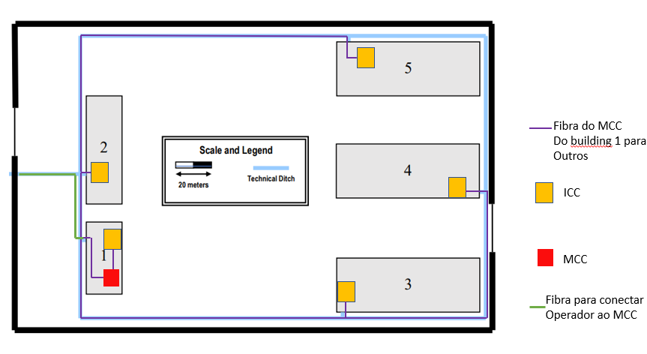

 |  | 1.8 | 20
 |  | x | y

 |  | x | y | X2
 | Verde | 8.91 | 99.00 | 198.00
Roxo | 2 | 4.23 | 47.00 | 94.00
 | 3 | 18.22 | 202.44 | 404.89
 | 4 | 31.89 | 354.33 | 708.67
 | 5 | 24.6 | 273.33 | 546.67

Fibra Total | 1952.22 | m

BUILDING 1
António Fernandes (1190402)

 |  |  |  |  |  |  |  |  |  |  |  |  |  |  |  |  |  |  |  |  |  |  |  | 3,7 cm equivalem a 10 m | conversão: | 2.7027027027
 |  |  |  |  |  |  |  |  |  |  |  |  |  |  |  |  |  |  | conversão: |  | 3.7cm=10m
 |  |  |  |  |  |  |  |  |  |  | Escala: 10 metros equivalem a 3.7 cm |  |  |  |  |  |  |  |  |  | ncm=x m
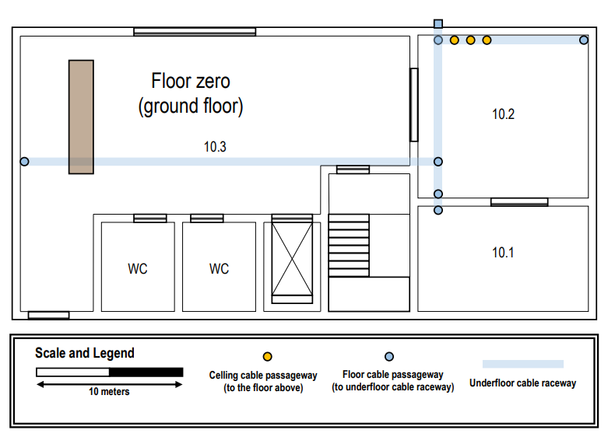
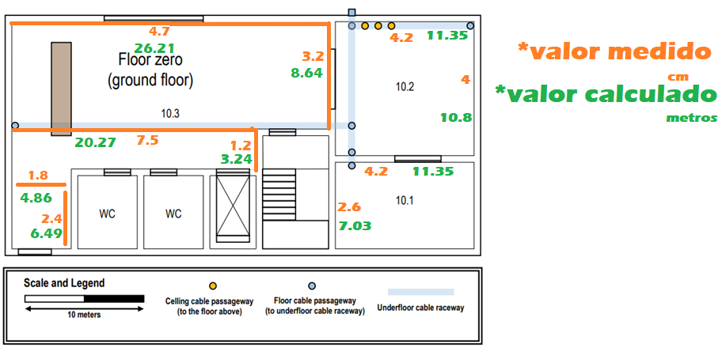
 |  |  |  |  |  |  |  |  |  |  |  |  |  |  |  |  |  | cm | m
 | Floor Zero |  |  |  |  |  |  |  |  |  |  |  |  |  |  |  | 10.2
 |  |  |  |  |  |  |  |  |  |  |  |  |  |  |  |  |  |  | Conversão
 | Sala | área (m^2) | outlets(área)*0,2 |  | 0.2 |  |  |  |  |  |  |  |  |  |  |  |  | 4.2 | 11.35
 | 10.1 | 79.77 | 16 | 16 |  |  |  |  |  |  |  |  |  |  |  |  |  | 4 | 10.81
 | 10.2 | 122.72 | 26 | 26
 | 10.3 | 324.03 | 66 | 5 | São obrigatórios 5
Entrance Desk |  | 16.65 | 4 | 5
 |  |  |  |  |  |  |  |  |  |  |  |  |  |  |  |  | 10.1
 |  |  |  |  |  |  |  |  |  |  |  |  |  |  |  |  |  |  | conversão
 |  |  | 13.635256879 |  |  |  |  |  |  |  |  |  |  |  |  |  |  | 4.2 | 11.35
 | Entrance | Desktop |  |  |  |  |  |  |  |  |  |  |  |  |  |  |  | 2.6 | 7.03
 | 0.6 | 1.62
 | 3.8 | 10.27
 |  |  |  |  |  |  |  |  |  |  |  |  |  |  |  |  | 10.3

 |  |  |  |  |  |  |  |  |  |  |  |  |  |  |  |  |  |  | conversão
 |  |  |  |  |  |  |  |  |  |  |  |  |  |  |  |  |  | 9.7 | 26.22
 |  |  |  |  |  |  |  |  |  |  |  |  |  |  |  |  |  | 3.2 | 8.65
 |  |  |  |  |  |  |  |  |  |  |  |  |  |  |  |  |  | 1.2 | 3.24
 |  |  |  |  |  |  |  |  |  |  |  |  |  |  |  |  |  | 7.5 | 20.27
 |  |  |  |  |  |  |  |  |  |  |  |  |  |  |  |  |  | 1.8 | 4.86
 |  |  |  |  |  |  |  |  |  |  |  |  |  |  |  |  |  | 2.4 | 6.49

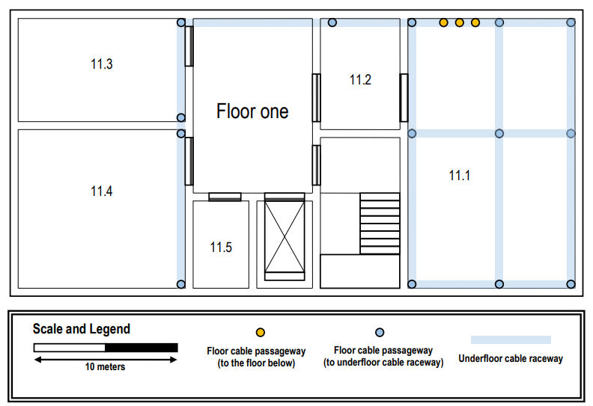
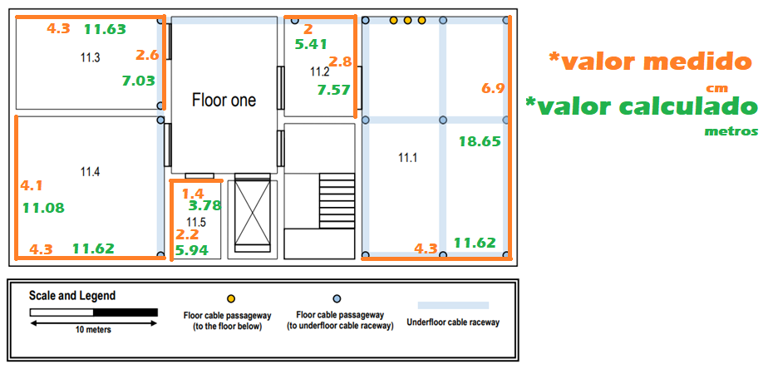
 | Floor One |  |  |  |  |  |  |  |  |  |  |  |  |  |  |  | 11.1
 |  |  |  |  |  |  |  |  |  |  |  |  |  |  |  |  |  |  | conversão
 | Sala | área (m^2) | outlets(área*0,2) |  | 0.2 |  |  |  |  |  |  |  |  |  |  |  |  | 6.9 | 18.65
 | 11.1 | 216.73 |  |  |  |  |  |  |  |  |  |  |  |  |  |  |  | 4.3 | 11.62
 | 11.2 | 40.91 | 10
 | 11.3 | 81.67 | 18
 | 11.4 | 128.78 | 26
 | 11.5 | 22.50

 |  |  |  |  |  |  |  |  |  |  |  |  |  |  |  |  | 11.2
 |  |  |  |  |  |  |  |  |  |  |  |  |  |  |  |  |  |  | conversão
 |  |  |  |  |  |  |  |  |  |  |  |  |  |  |  |  |  | 2.8 | 7.57
 |  |  |  |  |  |  |  |  |  |  |  |  |  |  |  |  |  | 2 | 5.41

 |  |  |  |  |  |  |  |  |  |  |  |  |  |  |  |  | 11.3
 |  |  |  |  |  |  |  |  |  |  |  |  |  |  |  |  |  |  | conversão
 |  |  |  |  |  |  |  |  |  |  |  |  |  |  |  |  |  | 4.3 | 11.62
 |  |  |  |  |  |  |  |  |  |  |  |  |  |  |  |  |  | 2.6 | 7.03

 |  |  |  |  |  |  |  |  |  |  |  |  |  |  |  |  | 11.4
 |  |  |  |  |  |  |  |  |  |  |  |  |  |  |  |  |  |  | conversão
 |  |  |  |  |  |  |  |  |  |  |  |  |  |  |  |  |  | 4.3 | 11.62
 |  |  |  |  |  |  |  |  |  |  |  |  |  |  |  |  |  | 4.1 | 11.08

 |  |  |  |  |  |  |  |  |  |  |  |  |  |  |  |  | 11.5
 |  |  |  |  |  |  |  |  |  |  |  |  |  |  |  |  |  |  | conversão
 |  |  |  |  |  |  |  |  |  |  |  |  |  |  |  |  |  | 2.2 | 5.95
 |  |  |  |  |  |  |  |  |  |  |  |  |  |  |  |  |  | 1.4 | 3.78

 |  | MAPAEAMENTO:

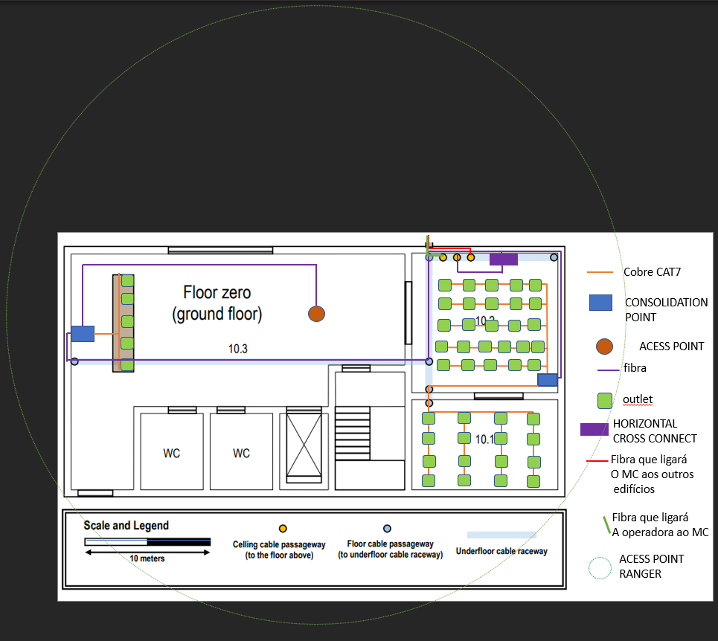

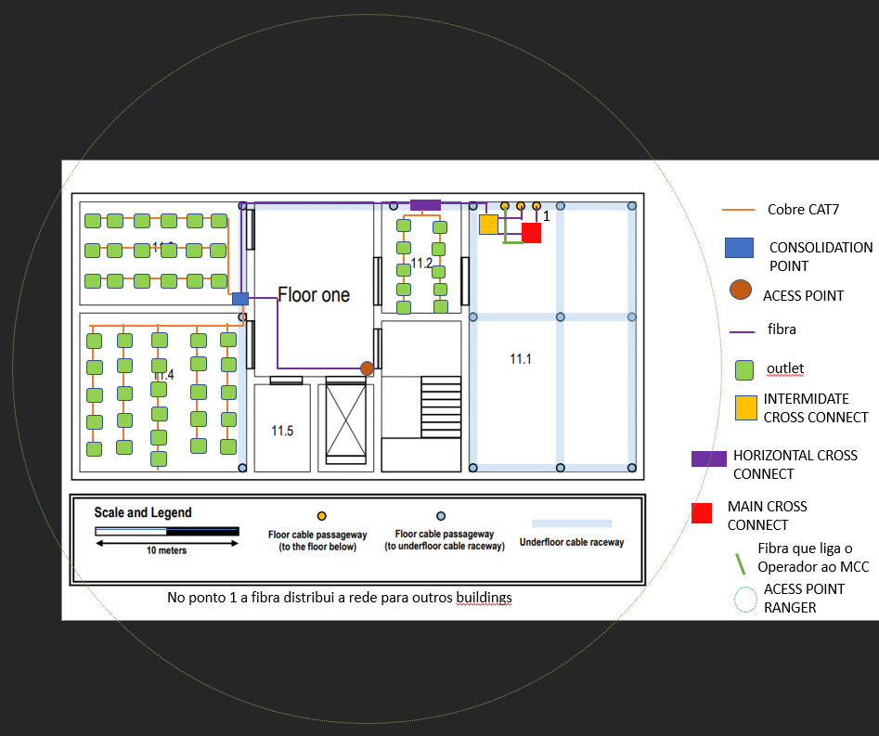

 |  |  |  |  |  |  |  |  |  |  |  |  |  |  | ESCALA NO PPT
 |  |  | ESCALA NO PPT |  |  |  |  |  |  |  |  |  |  |  | 5.88CM=10M
 |  |  | 6,41CM=10M

 |  | COBRE |  |  |  |  |  | Fibra |  |  |  |  |  | COBRE |  |  |  |  |  | Fibra
 | Entra.des | 14.34 |  |  |  |  |  | 0.7 |  |  |  |  | 11.2 | 29.63 |  |  |  |  |  | 1.52
 | 10.1 | 183.6 |  |  |  |  |  | 2.16 |  |  |  |  | 11.3 | 86.94 |  |  |  |  |  | 0.88
 | 10.2 | 130.97 |  |  |  |  |  | 0.39 |  |  |  |  | 11.4 | 181.79 |  |  |  |  |  | 0.98
 |  |  |  |  |  |  |  | 1.03 |  |  |  |  |  |  |  |  |  |  |  | 0.58
 |  |  |  |  |  |  |  | 0.82 |  |  |  |  |  |  |  |  |  |  |  | 1.05
 |  |  |  |  |  |  |  | 0.45 |  |  |  |  |  |  |  |  |  |  |  | 0.67
 |  |  |  |  |  |  |  | 2.28 |  |  |  |  |  |  |  |  |  |  |  | 0.43
 |  |  |  |  |  |  |  | 0.89 |  |  |  |  |  |  |  |  |  |  |  | 1.97
 |  |  |  |  |  |  |  | 0.12 |  |  |  |  |  |  |  |  |  |  |  | 7.06
 |  |  |  |  |  |  |  | 3.78 |  |  |  |  |  |  |  |  |  |  |  | 3.77
 |  |  |  |  |  |  |  | 5.62 |  |  |  |  |  |  |  |  |  | ap | >> | 1.23
 |  |  |  |  |  |  |  | 18.69 |  |  |  |  |  |  |  |  |  |  |  | 2.91 |  |  | cabos que vão sair para os outros edifícios a partir do mc
 |  |  |  |  |  |  |  | 1.48 |  |  |  |  |  |  |  |  |  |  |  | 3.45
 |  |  |  |  |  |  |  | 0.22 |  |  |  |  |  |  |  |  |  |  |  | 0.67
 |  |  |  | <<ap |  |  |  | 3.1 |  |  |  |  |  |  |  |  |  |  |  | 0.67
 |  |  |  |  |  |  |  | 6.57 |  |  |  |  |  |  |  |  |  |  |  | 0.67
 |  |  |  |  |  |  |  | 0.22 |  |  |  |  |  |  |  | <<ap
 |  |  |  |  |  | ap | >> | 3.18
 |  |  |  |  |  |  |  | 12.08
 |  |  |  |  |  |  |  | 2.15
 |  |  |  | cabos que vão sair para os outros edifícios a partir do mc |  |  | >> | 0.39
 |  |  |  |  |  |  |  | 0.39
 |  |  |  |  |  |  |  | 0.39
 |  |  |  |  |  |  |  | 2.16
 |  |  |  |  |  |  |  | 2.16
 |  |  |  |  |  |  |  | 2.16
 |  |  |  |  |  |  |  | 0.7
 |  |  |  |  |  |  |  | 0.7
 |  |  |  |  |  |  |  | 0.7

 |  | TOTAL= | 328.91 | 513.1201248 |  |  |  | 75.68 |  | 118.06552262 |  |  |  | TOTAL= | 298.36 | 507.41496599 |  |  |  | 28.51 |  | 48.486394558
 |  |  |  |  |  |  |  |  |  | 24
 |  |  |  |  |  |  |  |  |  | 142.06552262 |  |  |  |  |  |  |  | redundância |  |  |  | 96.972789116
 |  |  |  |  |  | redundância |  |  |  | 284.13104524

 |  |  | Conversão Usada no piso 0 |  |  |  |  |  |  |  | Conversão Usada no piso 1

 |  |  |  |  | 1.5600624025 |  |  |  |  |  |  | 1.7006802721

 |  |  |  |  |  |  |  | 4*4 | equivale a 4 cabos para os 4 edifícios (passagem para o andar de baixo)

 |  |  |  |  |  | Tamanho de cabos |  |  |  | 50.5 |  | no switch

BUILDING 2
Teresa Pereira Leite 1191072

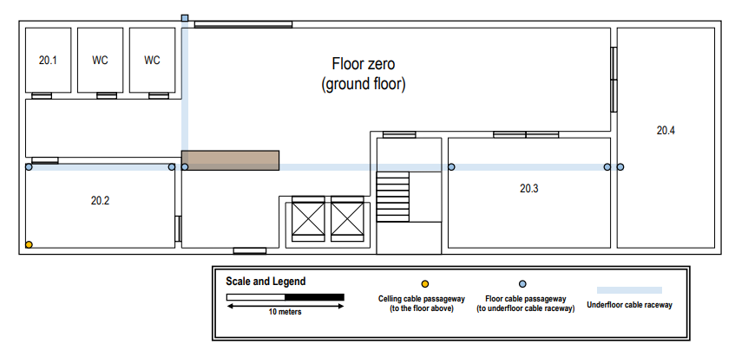

 | conversao
 | 10m | 2,4cm
 | x m | y cm

 | ROOM | AREA (m^2) | NR OUTLETS (area*0,2)
 | 20.1 | 4,1*5,8=23,8 | 0
 | 20.2 | 12,9*7,5=96,8 | 19,4~20
 | 20.3 | 14,2*10=142 | 28,4~29--30
 | 20.4 | 8,3*18,8=156 | 31,2~32
 | mesa | 8,3*1,7=14,1 | 5 (obrigatorio)

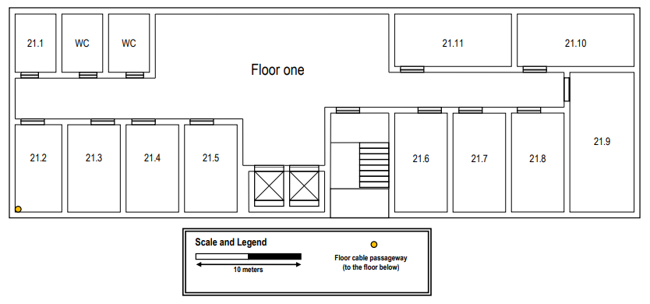
 | ROOM | AREA (m^2) | NR OUTLETS (area*0,2)
 | 21.1 | 4,1*5,8=23,8 | 6
 | 21.2 | 4,6*8,3=38,2 | 7,64~8
 | 21.3 | 5*8,3=41,5 | 8,3~9--10
 | 21.4 | 5*8,3=41,5 | 8,3~9--10
 | 21.5 | 5*8,3=41,5 | 8,3~9--10
 | 21.6 | 5*9,6=48 | 9,6~10
 | 21.7 | 5*9,6=48 | 9,6~10
 | 21.8 | 5*9,6=48 | 9,6~10
 | 21.9 | 6,3*13,3=83,8 | 16,76~17--18
 | 21.10. | 11,3*5=56,5 | 11,3~12
 | 21.11 | 11,3*5=56,5 | 11,3~12

BUILDING 3
NAME
 | Os outlets ligam-se diretamente aos cabos verdes atenção! |  |  |  |  |  |  |  |  | Escala:
 |  |  |  |  |  |  |  |  |  | 1 | cm
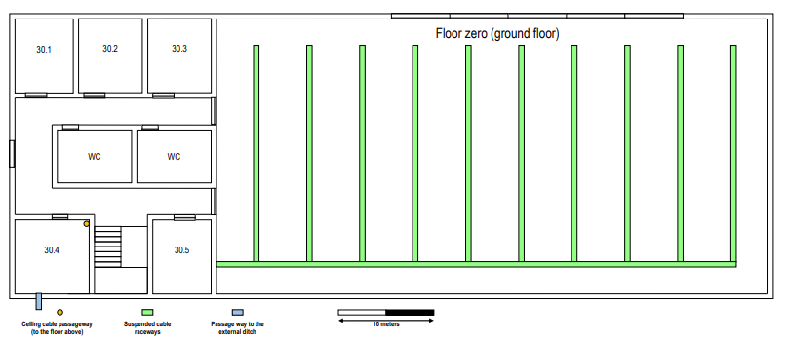
 | Piso Zero |  |  |  |  |  |  |  |  | para | 4.761904762 | metros
 | Sala | Comprimento m | Largura m | Área m^2 | Nr Outlets | Nº quadrados 3x3
 | 30.1 | 7.6190 | 6.1905 | 47.1655 | 10 | 5.2406147646 |  |  |  | Corredor Lateral entre as salas 30.4 a 30.5
 | 30.2 | 7.6190 | 6.4286 | 48.9796 | 10 | 5.442176871 |  |  |  | Comprimento |  | 7.6190 | m
 | 30.3 | 7.6190 | 6.6667 | 50.7937 | 12 | 5.6437389773 |  |  |  | Largura |  | 7.6190 | m
 | 30.4 | 7.6190 | 7.6190 | 58.0499 | 12 | 6.4499874026 |  |  |  | Área |  | 58.0499 | m^2
 | 30.5 | 7.6190 | 5.9524 | 45.3515 | 10 | 5.0390526583 |  |  |  | Nr Outlets |  | 0
 | Espaço aberto | 57.1429 | 28.5714 | 1632.6531 | 328 | 181.4058957
 | Trás da escada | 5.7143 | 2.8571 | 16.3265 | 0 | 1.814058957 |  |  |  | Corredor Vertical entre as salas 30.1 e 30.4
 |  |  |  | Total: | 382 |  |  |  |  | Comprimento |  | 5.7143 | m
 | Corredor Lateral entre as salas 30.1 a 30.3 |  |  |  |  |  |  |  |  | Largura |  | 3.8095 | m
 | Comprimento | 20.4762 |  | m |  |  |  |  |  | Área |  | 21.7687 | m^2
 | Largura | 2.8571 |  | m |  |  |  |  |  | Nr Outlets |  | 0
 | Área | 58.5034 |  | m^2 |  |  |  |  |  | Retirou-se partes do corredor lateral das salas 30.1 a 30.3
 | Nr Outlets | 0 |  |  |  |  |  |  |  | Retirou-se partes do corredor lateral das salas 30.4 a 30.5


 | Piso Um
 | Sala | Comprimento m | Largura m | Área m^2 | Nr Outlets | Nº quadrados 3x3 |  |  |  | Corredor Lateral entre as salas 31.1 a 31.3
 | 31.1 | 7.6190 | 5.9524 | 45.3515 | 10 | 5.0390526583 |  |  |  | Comprimento | 13.3333 |  | m
 | 31.2 | 7.6190 | 6.6667 | 50.7937 | 12 | 5.6437389773 |  |  |  | Largura | 3.3333 |  | m
 | 31.3 | 11.4286 | 6.6667 | 76.1905 | 16 | 8.4656084659 |  |  |  | Área | 44.4444 |  | m^2
 | 31.4 | 7.6190 | 7.6190 | 58.0499 | 12 | 6.4499874026 |  |  |  | Nr Outlets | 0
 | 31.5 | 5.7143 | 7.6190 | 43.5374 | 10 | 4.837490552
 | 31.6 | 6.6667 | 6.6667 | 44.4444 | 10 | 4.9382716051 |  |  |  | Corredor Vertical entre as salas 31.1 e 31.4
 | Espaço aberto | 57.1429 | 28.5714 | 1632.6531 | 0 | 181.4058957 |  |  |  | Comprimento |  | 5.7143 | m
 | Espaço entre | 5.7143 | 2.3810 | 13.6054 | 0 |  |  |  |  | Largura |  | 3.8095 | m
 | 31.4 e 31.5 |  |  |  |  |  |  |  |  | Área |  | 21.7687 | m^2
 | atrás das |  |  |  |  |  |  |  |  | Nr Outlets |  | 0
 | escadas |  |  |  |  |  |  |  |  | Retirou-se partes do corredor lateral das salas 31.1 a 31.3
 |  |  |  | Total: | 70 |  |  |  |  | Retirou-se partes do corredor lateral das salas 31.4 a 31.5
 | Corredor Lateral entre as salas 31.4 a 31.5
 | Comprimento | 20.4762 |  | m
 | Largura | 2.8571 |  | m
 | Área | 58.5034 |  | m^2 |  |  | Escala da Figura:
 | Nr Outlets | 0 |  |  |  |  | 4,25 | cm | para | 10 | metros

BUILDING 4
Rui Soares (1191045)
 |  |  |  |  |  | Conversão (Ground Floor)
 |  |  |  |  |  | 2.1 | cm | 10 | m
 |  |  |  |  |  | x | cm | y | m
 | Ground Floor
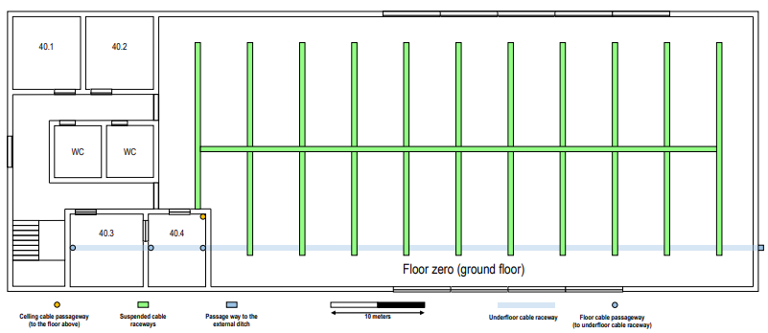
 | Sala | Comprimento (m) | Largura (m) | Área (m^2) | Outlets
 | 40.1 | 7.62 | 7.14 | 54.42 | 12
 | 40.2 | 7.62 | 7.14 | 54.42 | 12
 | 40.3 | 7.62 | 7.62 | 58.05 | 12
 | 40.4 | 7.62 | 6.19 | 47.17 | 10
 | Open Area | 8.10 | 57.14 | 1710.20 | 344
 |  | 20.00 | 62.38
 |  |  |  | Total: | 390

 | Floor One


 | Sala | Comprimento (m) | Largura (m) | Área (m^2) | Outlets
 | 41.1 | 7.62 | 7.14 | 54.42 | 12
 | 41.2 | 7.62 | 7.14 | 54.42 | 12
 | 41.3 | 10.95 | 8.57 | 93.88 | 20
 | 41.4 | 7.62 | 4.76 | 36.28 | 8
 | Open Area | 8.10 | 57.14 | 1710.20 | 0
 |  | 20.00 | 62.38
 |  |  |  | Total: | 52

BUILDING 5
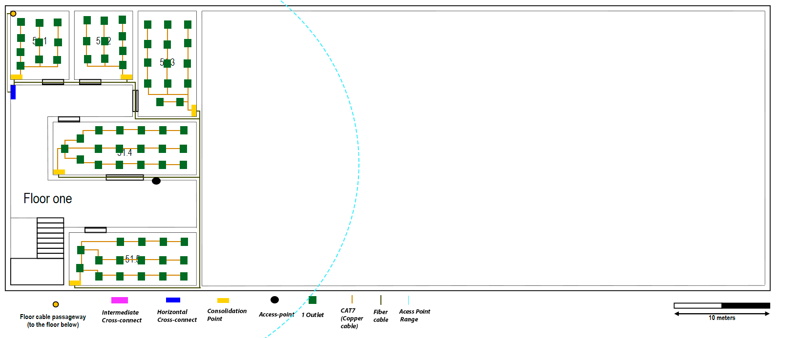
 |  |  | Paulo Couto 1200587
Conversão 5 cm = 10m

ROOM | AREA (m^2) | NR OUTLETS
50.1 | 45,6 | 10
50.2 | 45,6 | 10
50.3 | 45,6 | 10
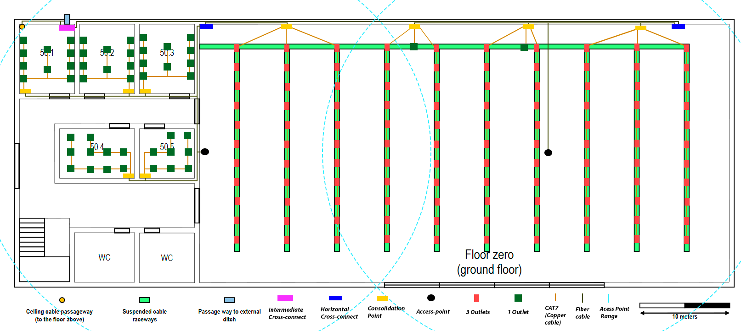
50.4 | 44,82 | 10
50.5 | 36 | 8
Área aberta | 1647,2 | 332
 | Total | 380

ROOM | AREA (m^2) | NR OUTLETS
51.1 | 45,6 | 10
51.2 | 45,6 | 10
51.3 | 45,6 | 14
51.4 | 44,82 | 18
51.5 | 36 | 16
 | Total | 68

